Página Inicial
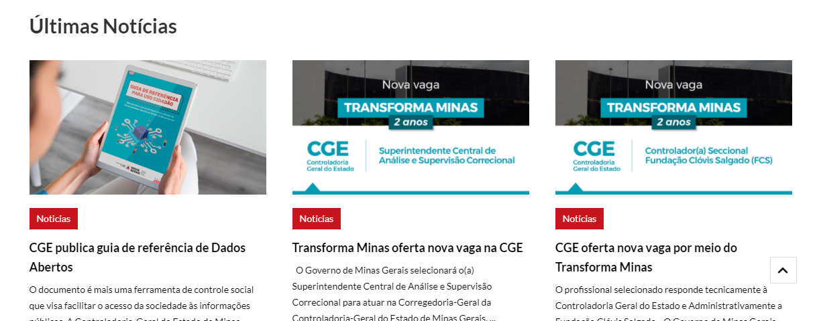
CONTRASTE | CONTEÚDO | MENU | BUSCA | MAPA DO SITE | ACESSIBILIDADE

Estou procurando por...

O PORTAL CONSULTAS DADOS ABERTOS ATENDIMENTO PERGUNTAS FREQUENTES

PAINEL
ROMPIMENTO DA BARRAGEM CÓRREGO DO FEIJÃO
Dados sobre a execução e destinações dos recursos previstos no Acordo Judicial
Acordo Judicial
Rompimento da Barragem Córrego do Feijão - Brumadinho



DESPESAS
COVID - 19
CONVÊNIOS E PARCERIAS
COMPRAS E PATRIMÔNIO
PESSOAL
PESSOAL
COVID -19
RECEITA
RECEITAS
DESPESA

Página Inicial - Conteúdo
CONTRASTE | CONTEÚDO | MENU | BUSCA | MAPA DO SITE | ACESSIBILIDADE

Estou procurando por...

O PORTAL CONSULTAS DADOS ABERTOS ATENDIMENTO PERGUNTAS FREQUENTES

Dados sobre a execução e destinações dos recursos previstos no Acordo Judicial
PAINEL
ROMPIMENTO DA BARRAGEM CÓRREGO DO FEIJÃO
Acordo Judicial
Rompimento da Barragem Córrego do Feijão - Brumadinho

COVID - 19
- Vacinas
- Compras Emergenciais
- Compras - Programa de enfrentamento COVID-19
- Legislação e Normativos
- Dados Abertos
DESPESA
RECEITA
PESSOAL
COMPRAS E PATRIMÔNIO

DESPESAS
RECEITAS
CONVÊNIOS E PARCERIAS
PESSOAL
COVID -19

Barra de Navegação - rápida
CONTRASTE | CONTEÚDO | MENU | BUSCA | MAPA DO SITE | ACESSIBILIDADE

Estou procurando por...

O PORTAL CONSULTAS DADOS ABERTOS ATENDIMENTO PERGUNTAS FREQUENTES

Acordo Judicial
Rompimento da Barragem Córrego do Feijão - Brumadinho

Você está aqui:
No dia 4 de fevereiro de 2021, os Compromitentes – Governo de Minas Gerais, Ministério Público de Minas Gerais, Ministério Público Federal e Defensoria Pública Estadual – e a Compromissária – Vale S.A. – com a mediação do Tribunal de Justiça de Minas Gerais (TJMG) firmaram o Termo de Medidas de Reparação decorrente do Rompimento das Barragens B-I, B-IV e B-IVA, da Mina Córrego do Feijão, no dia 25 de janeiro de 2019.

Saiba mais

Projeto

Download PDF
Download Planilha
Download Base Completa
Exibir Gráfico

Valores em R$

Projeto | Valor Empenhado | Valor Liquidado | Valor Pago | Valor Pago em Restos a Pagar

TOTAL GERAL

Barra de Navegação - Página
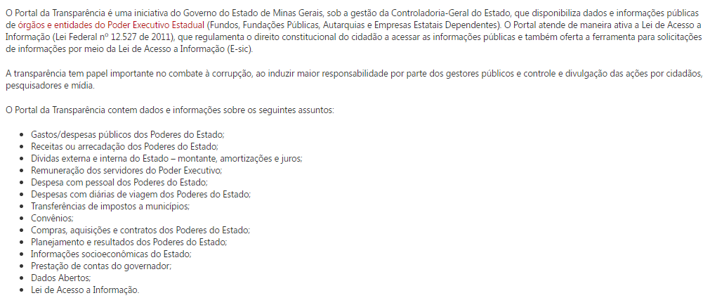
CONTRASTE | CONTEÚDO | MENU | BUSCA | MAPA DO SITE | ACESSIBILIDADE

Estou procurando por...

O PORTAL CONSULTAS DADOS ABERTOS ATENDIMENTO PERGUNTAS FREQUENTES

O PORTAL

https://www.mg.gov.br/conteudo/pro-brumadinho/acordo-judicial

Menu de Acesso rápido
Compras e Patrimônio

Contas do Governador

Dívida Pública

Eventos Extraordinários

Despesa
Restos a Pagar
Mapas de Investimento
http://www.transparencia.rj.gov.br/transparencia/faces/OrcamentoTematico/despesaGenerica?_afrLoop=47949737116294224&_afrWindowMode=0&_afrWindowId=oewpo0iix&_adf.ctrl-state=1b9hoo36i5_81

Barra de Navegaçao - pagina 2
CONTRASTE | CONTEÚDO | MENU | BUSCA | MAPA DO SITE | ACESSIBILIDADE

Estou procurando por...

O PORTAL CONSULTAS DADOS ABERTOS ATENDIMENTO PERGUNTAS FREQUENTES

Acordo Judicial
Rompimento da Barragem Córrego do Feijão - Brumadinho
COVID - 19

Você está aqui: | Vacinas

COVID -19
Vacinas
Compras Emergenciais
Compras - Programa de enfrentamento COVID-19
Legislação e Normativos
Dados Abertos

